uc vjaエクセル入力用（一般）
一番初めにプルダウンよりお選び下さい。
「ＶＪＡギフトカード」「ＵＣギフトカード」
※その後のお申し込み内容が入力できません。
黄色い枠は手入力でお願いします。
料金は自動計算されます。
💬（ふきだし）・カラー印刷されませんのでそのまま印刷してください。
ギフトカード購入申込書
※ 申込みの際は、必ずＨＰに記載されている｢注意事項」をお読みください｡
静岡ユニオントラベル行 ＦＡＸ ０５４-２０３-６８７８
ギフトカード種類 | 初めにお選び下さい |  |  |  | VJAは1000円・5000円券の２種類_ＵＣは500円・1000円・5000円券の３種類
日付を入力しますと、曜日は自動的に変わります。（○/○で入力）
お申込日 | 日付 |  |  |  | 日付
県はプルダウンよりお選び下さい。
送料が自動計算されます。
お客様名 |  |  |  |  |  |  |  | ご担当者
ご住所 （送付先） | 〒
 | 都道府県（プルダウン） |  |  | 市・区・町・番地
お申し込み内容
① 内訳の金額を「プルダウン」よりお選び下さい
ＶＪＡ ⇒ 1,000円券 or 5,000円券
ＵＣ ⇒ 500円券 or 1,000円券 or 5,000円券
② 枚数を入力してください
③ セット数を入力してください
④ ケースをお選び下さい。
（詳細は下記Sheet「カードケース種類」ご覧ください）
※送料は自動計算されます。
電話番号 |  |  |  |  |  | Ｆ Ａ Ｘ
お 申 込 内 容 | 内 訳 |  |  |  |  |  |  | セット数 | 金 額
 |  | 円券 | × | 枚 | 0円 | １セット金額 |  |  | 0円
 |  | 円券 | × | 枚 | 0円 | 0円 | 円
 |  | 円券 | × | 枚 | 0円 |  |  | セット | ケースを選んでください
 |  | 円券 | × | 枚 | 0円 | １セット金額 |  |  | 0円
 |  | 円券 | × | 枚 | 0円 | 0円 | 円
 |  | 円券 | × | 枚 | 0円 |  |  | セット | ケースを選んでください
 |  | 円券 | × | 枚 | 0円 | １セット金額 |  |  | 0円
 |  | 円券 | × | 枚 | 0円 | 0 | 円
 |  | 円券 | × | 枚 | 0円 |  |  | セット | ケースを選んでください
①「プルダウン」より「のし」をお選び下さい。
②「のし」ご希望の方は、名入れをお選び下さい。
記念品 / ○○○○会社 など
 |  |  |  |  | 送料 |  |  | 合 計 | 0円
の し | プルダウンよりお選び下さい
 | 名 入 れ
 |  |  | （例） 御 礼 / ㈱静岡ユニオンﾄラベル
備 考
①納品希望日を入力してください。（○/○で入力）
②「プルダウン」より日付指定などをお選び下さい。
納品希望日 | 希望日 |  |  | プルダウンよりお選び下さい

送料について
静岡県内 ８００円 |  | 東海・関東・北陸・近畿 ８５０円 東北・中国・四国 ９５０円

弊社記入欄 |  |  |  |  |  |  |  |  | 年 月 日
上記の申込みを確認いたしました。 |  |  |  |  |  | 発送日 |  |  | 受領者
 |  |  |  |  |  | 到着予定日
㈱静岡ユニオントラベル 〒422-8067 静岡県静岡市駿河区南町11番22号
TEL：054-203-6877 FAX：054-203-6878 営業時間 平日9:00～17:00

カードケース種類
ＶＪＡギフトカード（ケースタイプ 3種類） |  | ＵＣギフトカード（ケースタイプ 2種類）

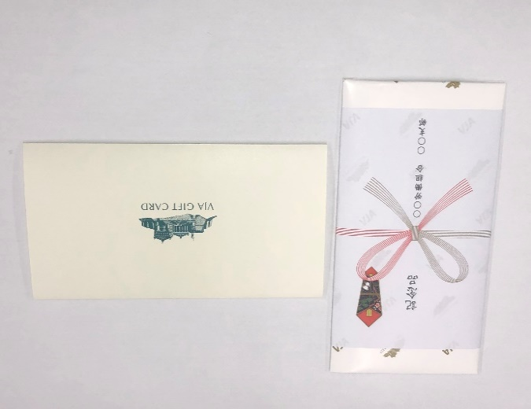
紙ケース | 目安 1,000円～5,000円 | 紙ケース | 目安 1,000円～5,000円
サイズ（包装後）Ｄ18.1㎝ Ｗ9.6㎝ |  | サイズ（包装後）Ｄ19.1㎝ Ｗ11.1㎝
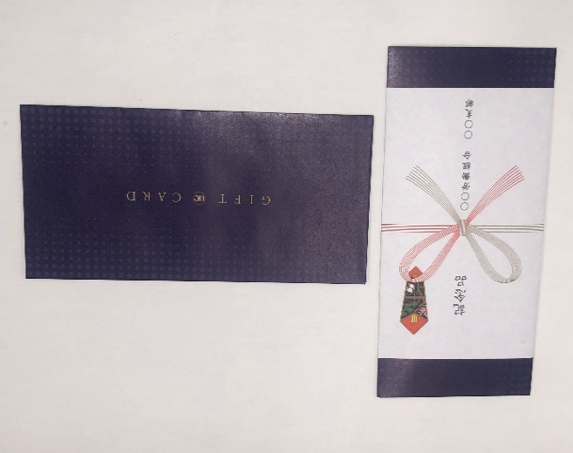

紙箱（9ｍｍ） | 目安 3,000円～10,000円 | 紙箱 | 目安 5,000円～ ギフト券100枚程度
サイズ（包装後）Ｄ16.9㎝ Ｗ8.5㎝ Ｈ1.0㎝ |  | サイズ（包装後）Ｄ17.2㎝ Ｗ8.8㎝ Ｈ1.8㎝
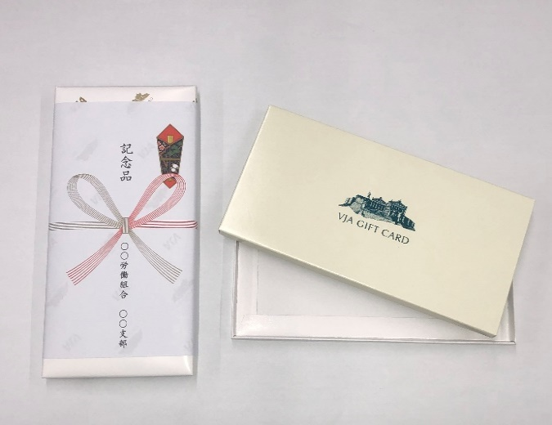
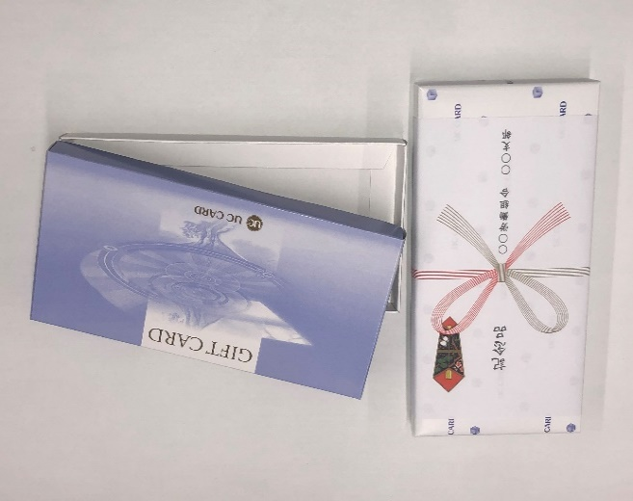

※箱の厚みが9㎜ |  | ※ＵＣギフトカードの箱は1種類になります。（15㎜）

紙箱（15ｍｍ） | 目安 5,000円～ ギフト券100枚程度
サイズ（包装後）Ｄ16.9㎝ Ｗ8.5㎝ Ｈ1.8㎝

※箱の厚みが15㎜

